Mayo 2013

MINISTERIO DE TRABAJO
ATENCION CIUDADANA Y CALL-CENTER
Estadisticas del mes de mayo del 2013
RELACION DE LLAMADAS

Estadisticas del mes de Mayo del 2013
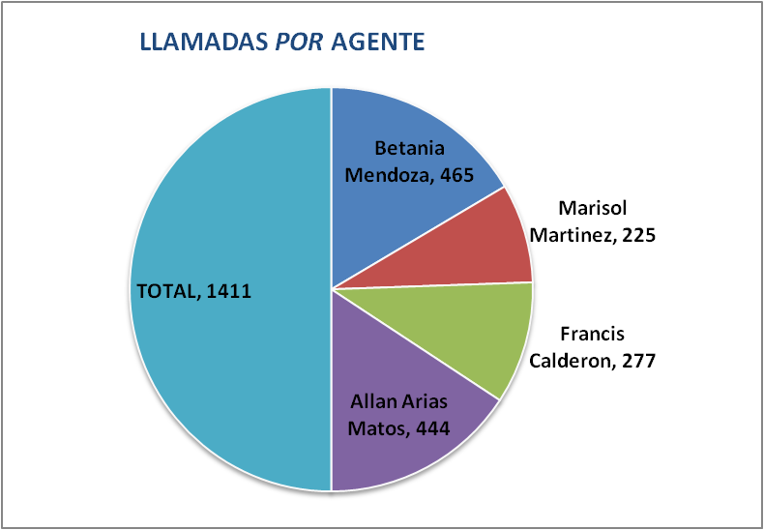

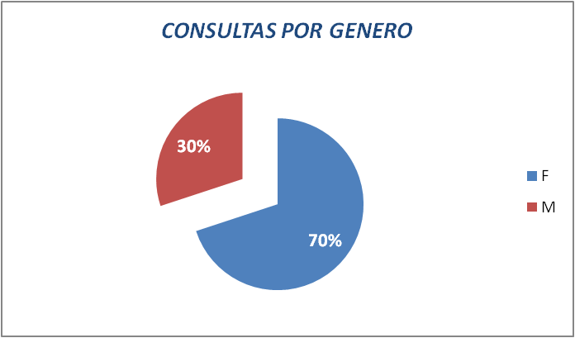

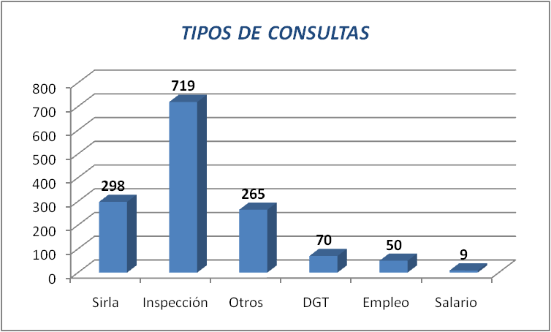

 | OFICIALES
 | Betania Mendoza | 465
 | Marisol Martinez | 225
 | Francis Calderon | 277
 | Allan Arias Matos | 444
 | TOTAL | 1411

 | SEXO/EDAD
 | F | 987
 | M | 424

 | TIPO DE CONSULTA
 | Sirla | 298
 | Inspección | 719
 | Otros | 265
 | DGT | 70
 | Empleo | 50
 | Salario | 9

